Sheet1
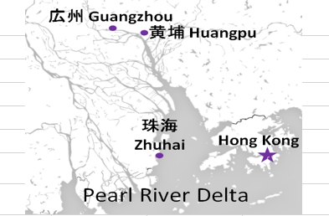
HONG KONG SCHEDULE - 関東 |  |  |  |  |  |  |  |  |  |  |  |  |  | 東京海運輸出営業所 TEL：03-6731-7721/FAX：03-6731-7351 |  |  |  | 1/2
 |  |  |  | 東京CFS搬入分 (横浜CFS搬入分は2ページ目をご参照ください) |  |  |  |  |  |  |  |  |  |  |  | UPDATED : | 2026-05-21
From Tokyo
VESSEL | VOY | CFS CUT |  | ETA |  | ETD |  | ETA |  | ETA CFS
 |  | TYO |  | TYO |  | TYO |  | HKG |  | CAN |  | HUG |  | ZHI

 |  |  |  |  |  |  |  |  |  | (CFS) |  | (CFS) |  | (CFS)
 |  |  |  |  |  | 0 DAYS |  | 4 DAYS |  | 8 DAYS |  | 9 DAYS |  | 12 DAYS
WAN HAI 358 | S031 | 2026-05-21 | 木 | 2026-05-23 | 土 | 2026-05-24 | 日 | 2026-05-28 | 木 | 2026-06-01 | 月 | 2026-06-02 | 火 | 2026-06-05 | 金
INTERASIA TENACITY | S021 | 2026-05-28 | 木 | 2026-05-30 | 土 | 2026-05-31 | 日 | 2026-06-04 | 木 | 2026-06-08 | 月 | 2026-06-09 | 火 | 2026-06-12 | 金
WAN HAI 368 | S037 | 2026-06-04 | 木 | 2026-06-06 | 土 | 2026-06-07 | 日 | 2026-06-11 | 木 | 2026-06-15 | 月 | 2026-06-16 | 火 | 2026-06-19 | 金
WAN HAI 370 | S029 | 2026-06-11 | 木 | 2026-06-13 | 土 | 2026-06-14 | 日 | 2026-06-18 | 木 | 2026-06-22 | 月 | 2026-06-23 | 火 | 2026-06-26 | 金
WAN HAI 358 | S032 | 2026-06-18 | 木 | 2026-06-20 | 土 | 2026-06-21 | 日 | 2026-06-25 | 木 | 2026-06-29 | 月 | 2026-06-30 | 火 | 2026-07-03 | 金
INTERASIA TENACITY | S022 | 2026-06-25 | 木 | 2026-06-27 | 土 | 2026-06-28 | 日 | 2026-07-02 | 木 | 2026-07-06 | 月 | 2026-07-07 | 火 | 2026-07-10 | 金
WAN HAI 368 | S038 | 2026-07-02 | 木 | 2026-07-04 | 土 | 2026-07-05 | 日 | 2026-07-09 | 木 | 2026-07-13 | 月 | 2026-07-14 | 火 | 2026-07-17 | 金
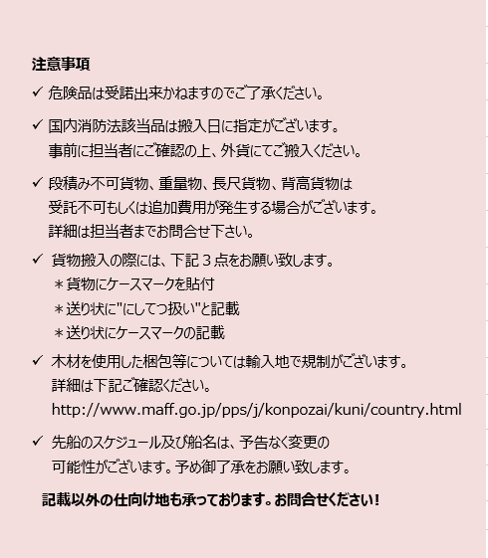

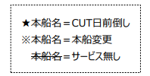
※CFS倉庫受付時間 9:00~15:00
※貨物を搬入するためには事前の予約手続きが必要となります。
予約期日：入場日1営業日前の17時まで
詳細は下記、搬入先ホームページ並びに予約マニュアルのリンクをご参照の上、必ず期日までの予約登録をお願いします。
※5/14(木)CFSカット分以降、搬入先CFSが変更になっております。
貨物搬入先 | 会社名 |  |  | 住所 / 保税名称
東京 CFS | ㈱宇徳 東京フレートセンター |  |  | 東京都品川区八潮2-8-1 |  |  |  |  |  |  |  |  |  |  | NACCS CODE : 1FWC7
 |  |  |  | TEL : 03-3790-1241 FAX : 03-3790-0803 |  |  |  |  |  |  |  |  |  |  | 担当：吉田様
予約システム概要： https://www.utoc.co.jp/business/pdf/tfc_track_reservation_system_dispatcher.pdf
予約方法： https://www.utoc.co.jp/business/pdf/tfc_track_reservation_system_driver.pdf
(株)宇徳ホームページ： https://www.utoc.co.jp/business/logistics/warehouse/tfc/index.html
HONG KONG SCHEDULE - 関東 |  |  |  |  |  |  |  |  |  |  |  |  |  | 東京海運輸出営業所 TEL：03-6731-7721/FAX：03-6731-7351 |  |  |  | 2/2

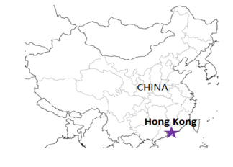
 |  |  |  | 横浜CFS搬入分 |  |  |  |  |  |  |  |  |  |  |  | UPDATED : | 2026-05-21 | V
From Tokyo / Yokohama
VESSEL | VOY | CFS CUT |  |  |  | ETA |  | ETD |  | ETA |  | ETD |  | ETA
 |  | YOK |  | TYO |  | TYO |  | TYO |  | YOK |  | YOK |  | HKG

 |  |  |  |  |  |  |  | 0 DAYS |  |  |  | 0 DAYS |  | 4 DAYS
WAN HAI 358 | S031 | 5/21 | 木 | 5/20 | 水 | - |  | - |  | 5/22 | 金 | 5/23 | 土 | 5/28 | 木
INTERASIA TENACITY | S021 | 5/28 | 木 | 5/27 | 水 | - |  | - |  | 5/29 | 金 | 5/30 | 土 | 6/4 | 木
WAN HAI 368 | S037 | 6/4 | 木 | 6/3 | 水 | - |  | - |  | 6/5 | 金 | 6/6 | 土 | 6/11 | 木
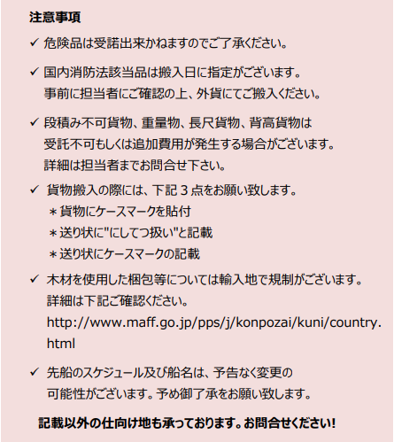
WAN HAI 370 | S029 | 6/11 | 木 | 6/10 | 水 | - |  | - |  | 6/12 | 金 | 6/13 | 土 | 6/18 | 木
WAN HAI 358 | S032 | 6/18 | 木 | 6/17 | 水 | - |  | - |  | 6/19 | 金 | 6/20 | 土 | 6/25 | 木
INTERASIA TENACITY | S022 | 6/25 | 木 | 6/24 | 水 | - |  | - |  | 6/26 | 金 | 6/27 | 土 | 7/2 | 木

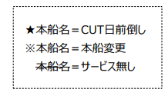
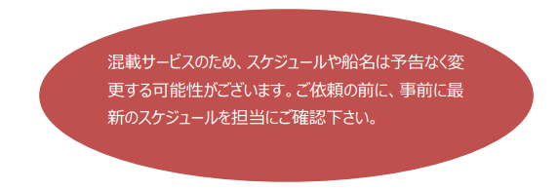

貨物搬入先 | 会社名 |  |  |  | 住所 / 保税名称
東京 CFS | ㈱日成 協同組合 東京海貨センター内4F |  |  |  | 東京都大田区東海4-3-1 |  |  |  |  |  | NACCS: 1FW69
 |  |  |  |  | TEL : 03-5492-7251 FAX : 03-3790-8085
横浜 CFS | ㈱日成 横浜港運事業協同組合内2F |  |  |  | 神奈川県横浜市中区本牧埠頭1 |  |  |  |  |  | NACCS: 2EW30
 |  |  |  |  | TEL : 045-622-5771 FAX : 045-622-6344

